Entête
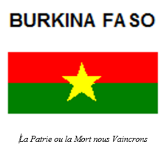

 | Sise ZACA, Avenue de l’Europe BP 632 OUAGADOUGOU CMS 10 011 Tél. : (226) 25 40 79 07 Email. : acomodb@gmail.com

AGENCE DE CONSEIL ET DE MAITRISE D'OUVRAGE DELEGUEE EN BATIMENT ET AMENAGEMENT URBAIN (ACOMOD-BURKINA)

*=*=*=*=*=*=*=*=
DIRECTION GENERALE
*=*=*=*=*=*=*=*=
DIRECTION DE LA PASSATION DES MARCHES (DPM)

PLAN ANNUEL DE PASSATION DES MARCHES (PPM) DE L'ACOMOD-BURKINA

EXERCICE 2026

